상품제안서
극세사 전사포토담요 | 상품코드: S24578

 |  |  |  |  |  |  | 02-713-8555 | www.synergygift.co.kr
 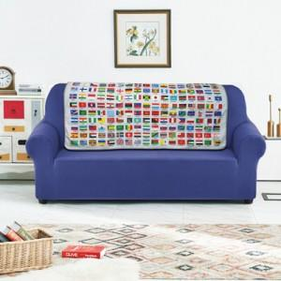

【상세/제작정보】

【인쇄/포장옵션】 | 풀칼라 / OPP(비닐)

【공급단가】 | 수량 | 100~ | 300~ | 500~ | 1,000~ | 3,000~
*VAT별도 | 100*75 | 11,880원 | 11,440원 | 11,000원 | 10,560원 | 10,290원
 | 120*70 | 12,960원 | 12,480원 | 12,000원 | 11,520원 | 11,230원
 | 150*90 | 20,920원 | 20,150원 | 19,370원 | 18,600원 | 18,130원

【상품 URL】 | https://www.synergygift.co.kr:443/src/goods_detail.php?gdno=24578

